Hoja2
Cantidad | Portafolios | TIPO_DE_TASA |  | Plazo min | Plazo max | TASA_FACIAL |  |  |  |  | SPREAD min | SPREAD max | Periodo anual |  |  |  |  | Nominal min | Nominal max
114 | VP | Variable | Fija | 3600 | 11688 | Fija | IPC | IPC5 |  |  | 3.00% | 10.3750% |  | 1 | 2 | 3 |  | $ 800,000.00 | $ 30,000,000,000.00
115 | RV | Variable | Fija | 1826 | 11688 | Fija | IPC | IPC5 |  |  | 2.09% | 6.7500% |  | 1 | 2 | 3 |  | $ 1,000,000.00 | $ 6,000,000,000.00
116 | QQ | Variable | Fija | 1826 | 11688 | Fija | IPC | IPC5 |  |  | 1.65% | 11.8500% |  | 1 | 2 | 3 |  | $ 990,000.00 | $ 8,000,000,000.00
135 | A3 | Variable | Fija | 1080 | 9552 | Fija | IPC | IPC5 | IB1 | BPC | 1.30% | 7.5000% | 0 | 1 | 2 | 3 | 12 | $ 1,288,275.52 | $ 10,000,000,000.00
148 | EV | Variable | Fija | 1440 | 11688 | Fija | IPC | IPC5 |  |  | 2.09% | 11.3866% |  | 1 | 2 | 3 | 12 | $ 2,000,000.00 | $ 7,000,000,000.00
269 | Z | Variable | Fija | 3600 | 11688 | Fija | IPC | IPC5 |  | BPC | 2.73% | 10.3750% | 0 | 1 | 2 | 3 |  | $ 675,000.00 | $ 50,000,000,000.00
354 | 1V | Variable | Fija | 1826 | 11688 | Fija | IPC | IPC5 |  | BPC | 1.65% | 6.9900% | 0 | 1 | 2 | 3 | 12 | $ 1,000,000.00 | $ 46,000,000,000.00
361 | 3V | Variable | Fija | 1080 | 11688 | Fija | IPC | IPC5 | IB1 |  | 1.34% | 10.3750% | 0 | 1 | 2 | 3 | 12 | $ 500,000.00 | $ 30,000,000,000.00

Modalidad: | Vencido
Portafolio 3V
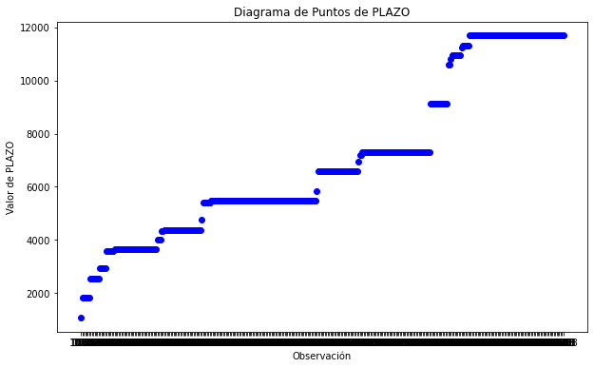

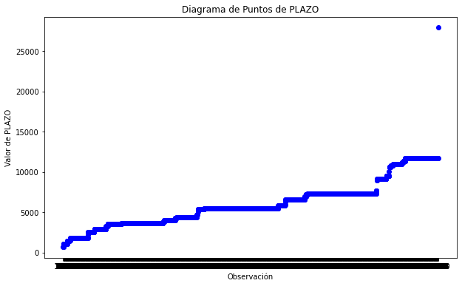
Todos los Portafolios |  |  |  |  |  |  | Moda de Fecha de emisión |  |  |  |  | 2017-06-16
 |  |  |  |  |  |  | 3V 71
 |  |  |  |  |  |  | 1V 52
 |  |  |  |  |  |  | Z 41
 |  |  |  |  |  |  | EV 23
 |  |  |  |  |  |  | RV 17
 |  |  |  |  |  |  | CV 6
 |  |  |  |  |  |  | VP 4
 |  |  |  |  |  |  | QQ 2

